Концевики
Санкт-Петербург: +7 (812) 4590727
Наименование |  | Краткое описание | Торговая марка | В мастер-коробке (уп) | цена в рублях при покупке на сумму |  | Мелко-оптовая цена | 2021-07-19
 |  |  |  |  | От 80 000 рублей | От 30 000 рублей
 | Снижение цены
 | Повышение цены
 | Новинка
КОНЦЕВЫЕ КОНТАКТЫ
AQM 21 |  | Металлический шток. Мin высота выступающей части. Цилиндрический контакт и резьба. | 0 | 2,400 | 13.7 | 15.8 | 17.2 | +
AQM 22 |  | Концевой контакт общего назначения. Пластмассовый шток. Две контргайки. Ножевой контакт и резьба. Регулировка по высоте. | 0 | 1,200 | 24.2 | 26.5 | 29.4 | +
AQM 25В |  | На сдвижную дверь для кузовов фургонного типа. | 0 | 265 | 102.0 | 112.0 | 124.0 | +
AQM 30A с пыльником |  | для ВАЗ 2114-15, 1119, "Шевроле-Нива", "Приора", "Лада-Гранта" с пыльником | 0 | 500 | 63.3 | 69.6 | 77.4 | +
WH-3P-F (мама) |  | Герметичный Разъем для концевика AQM 30A, произв. Россия | 0 | 2,000 | 35.7 | 39.3 | 43.9 | +
WH-3P-F мама, Тайвань |  | Герметичный Разъем для концевика AQM 30A, произв. Тайвань | 0 | 2,000 | 129.4 | 142.4 | 157.2 | +
AQM 30B |  | Корпус с неподвижным фланцем. Пластмассовый шток, регулируемый по высоте. Ножевой контакт. Герметичный резиновый протектор. | 0 | 2,000 | 20.0 | 21.9 | 24.2 | +
AQM 40A |  | Металлические кронштейны для концевых выключателей. Отверстие с резьбой и регулировочные прорези. Пластина прямая. | 0 | 800 | 18.0 | 19.7 | 21.7 | +
AQM 40AL |  | Металлические кронштейны для концевых выключателей. Отверстие с резьбой и регулировочные прорези. Пластина гнутая | 0 | 700 | 18.0 | 19.7 | 21.7 | +
AQM 54 с пыльником |  | на Lada Largus, Renault Logan фаза 1, Logan фаза 2, Sandero, Sandero stepway, Duster | 0 | 1,000 | 118.3 | 130.1 | 143.7 | +
WH-2P-F, мама, "Ларгус" (Россия) | 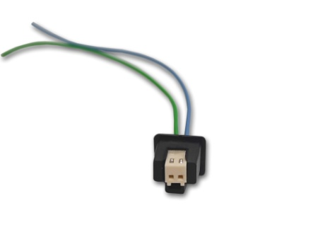 | Разъем для концевика AQM 54, произв. Россия |  | 1,000 | 38.5 | 42.4 | 46.8 | +
WH-2P-F, мама, "Ларгус" Тайвань | 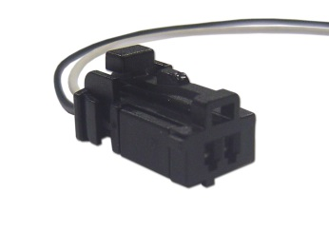 | Разъем для концевика AQM 54, произв. Тайвань | 0 | 2,000 | 104.0 | 114.7 | 126.6 | +

Мобильные аксессуары
Санкт-Петербург: +7 (812) 4590727
Наименование |  | Краткое описание | Торговая марка | В мастер-коробке (уп) | цена в рублях при покупке на сумму |  | Мелко-оптовая цена | 2021-07-19
 |  |  |  |  | От 80 000 рублей | От 30 000 рублей
 |  | Снижение цены
 |  | Повышение цены
 |  | Новинка
МОБИЛЬНЫЕ АКСЕССУАРЫ
Blade 5000 | 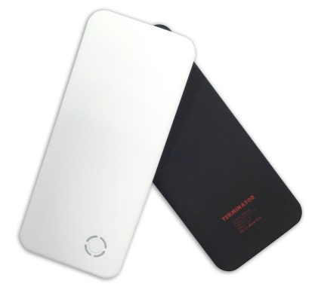 | Ультра тонкий пауэрбэнк, тип батареи: Li-Polymer (cell UL approval), Емкость: 5000mAh, размер: 150*65*9.6 мм, вес: 121.3 г | Terminator | 32 | специальные цены на количества от 25 шт до 200 шт |  | 765.0 | +
PSC-A2 | 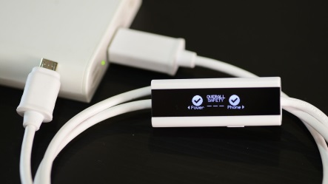 | Smart USB Cable для безопасной зарядки гаджетов и проверки емкости аккумуляторов, в т.ч. переносных (пауэрбанков) | 0 | 40 | 1,347.2 | 1,478.7 | 1,625.5 | +
 |  |  |  | В мастер-коробке (уп) | для покупателей изоленты Terminator по специальным предложениям на объем
Blade 5000 PROMO | 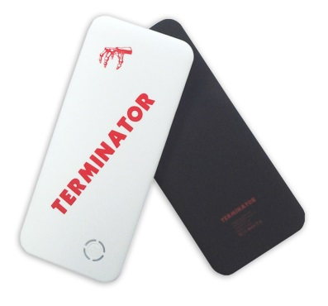 | Ультра тонкий пауэрбэнк, тип батареи: Li-Polymer (cell UL approval), Емкость: 5000mAh, размер: 150*65*9.6 мм, вес: 121.3 г | Terminator | 32 | по запросу |  | 632.4 | +

